Sheet1
ĐƠN NHÃN HIỆU ĐANG THEO DÕI
STT | Số đơn | Số VB bảo hộ | Tên đơn | Trạng thái
 | VN -4-2021-34771 |  | Thanh do University | Đã cấp bằng | 
1 | 4-2023-22141 |  | Thado Edupark | Đã cấp bằng | 
2 | 4-2023-42540 |  | Double2n | Chờ cấp bằng | 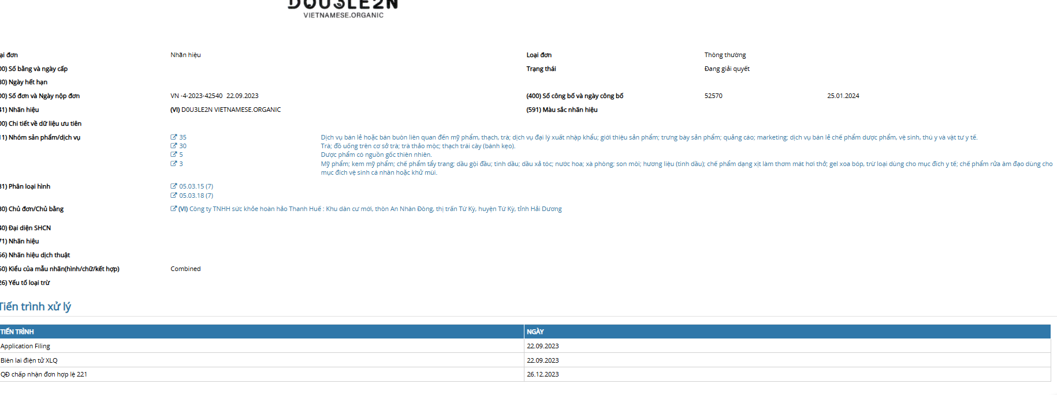
3 |  |  | Unigo Thần đồng tiếng việt

ĐƠN KDCN ĐANG THEO DÕI
STT | Số đơn |  | Tên đơn | Trạng thái
1 | 3-2023-02841 | 3-0039693-000 | Dung dịch vệ sinh phụ nữ | Chờ cấp bằng | 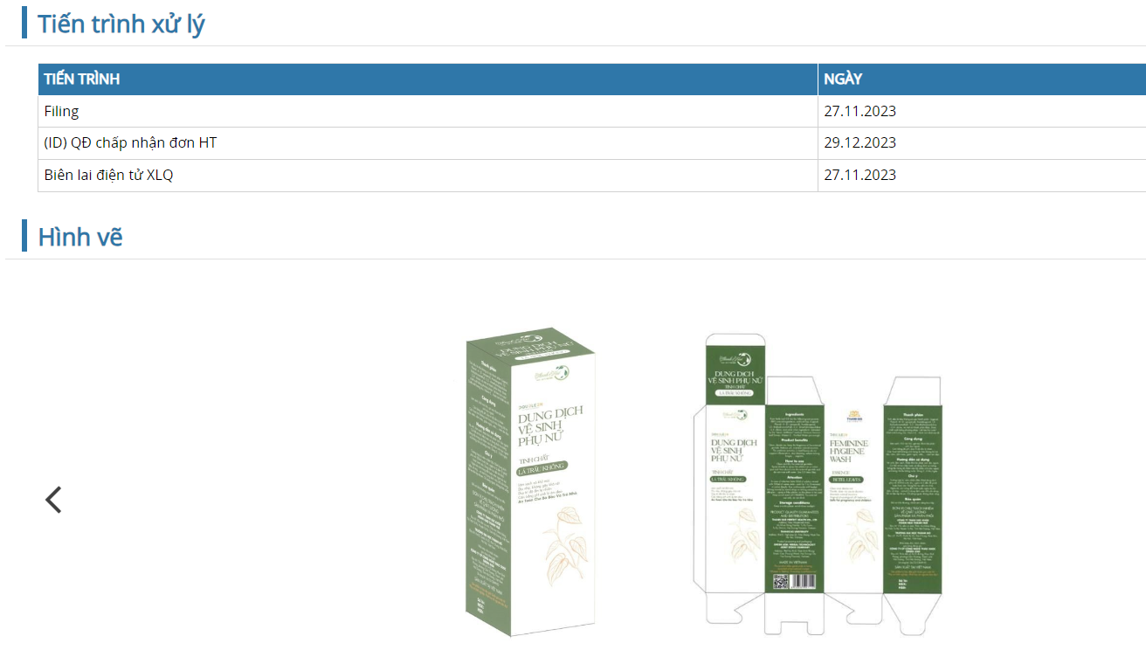
2 | 3-2023-02842 | 3-0039694-000 | Tinh dầu vỏ bưởi đào | Chờ cấp bằng | 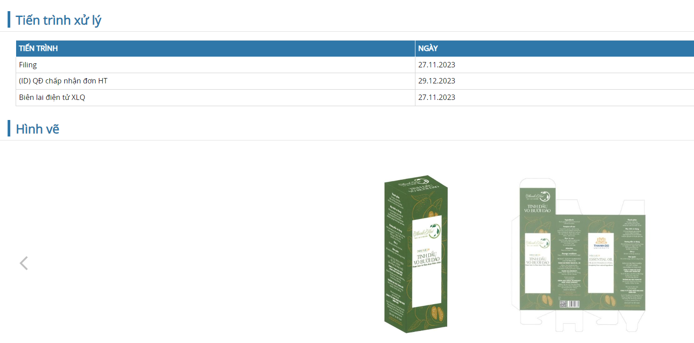
3 | 3-2023-02843 | 3-0039902-000 | Xịt miệng - họng thảo dược | Chờ cấp bằng | 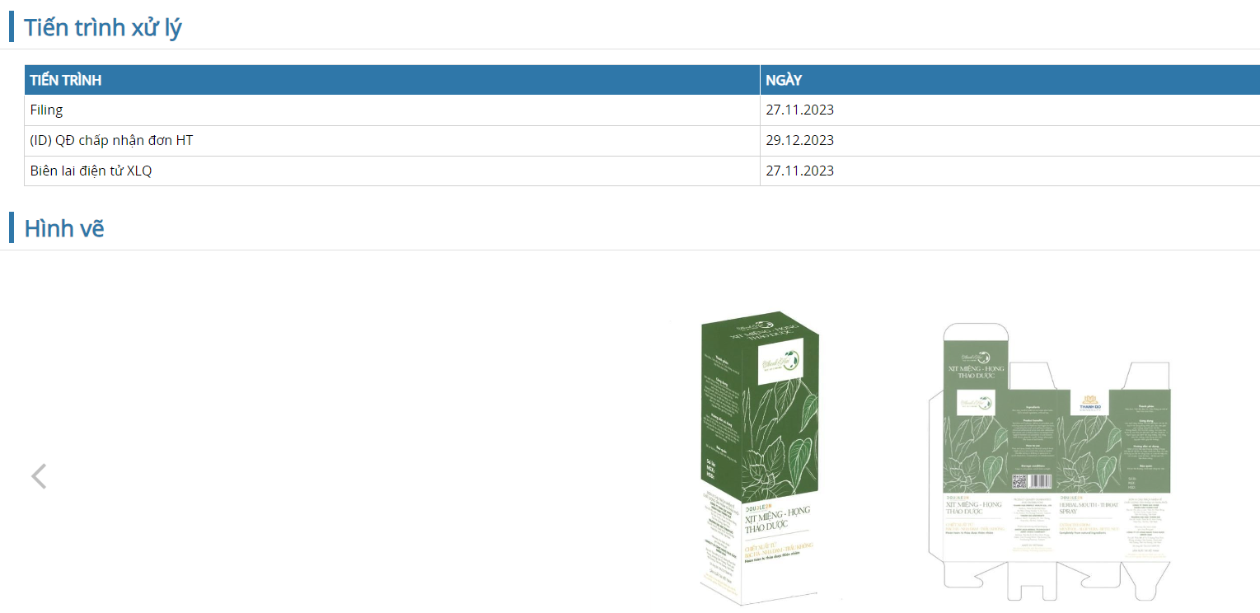
4 | 3-2023-02844 | 3-0039695-000 | Dầu gội nha đam - bưởi đào | Chờ cấp bằng | 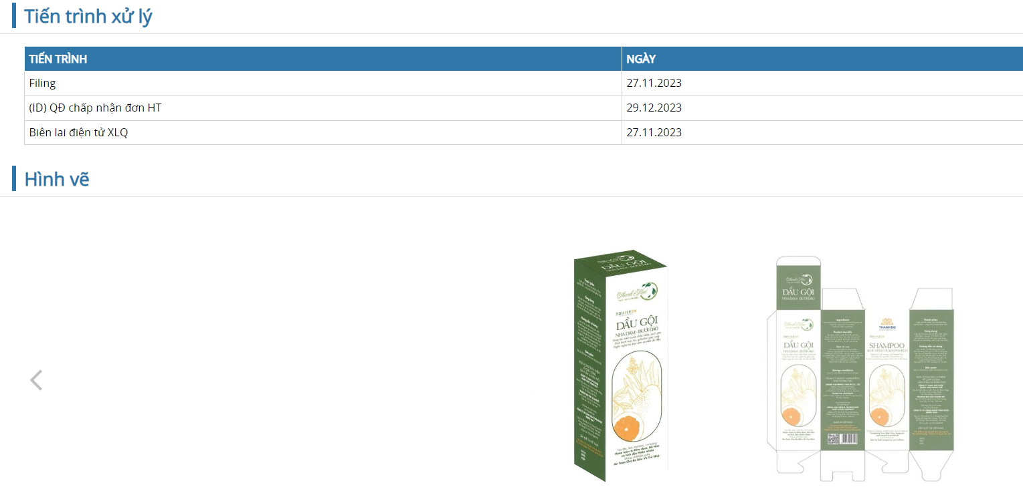
5 | 3-2023-02845 | 3-0039696-000 | Kem ủ xả tóc Chiết xuất từ Bưởi - Bơ - Dừa | Chờ cấp bằng | 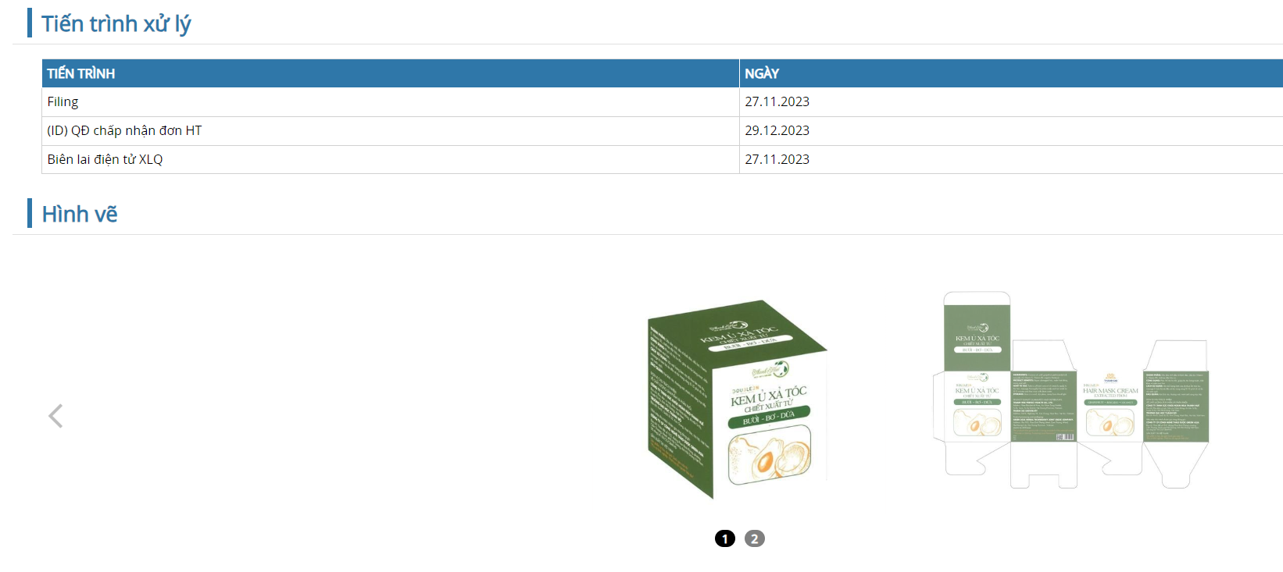

ĐƠN SÁNG CHẾ ĐANG THEO DÕI
STT | Số đơn | Số VB bảo hộ | Tên đơn | Trạng thái
 |  |  |  | Chấp nhận đơn hợp lệ

